Munka1
Befogott Kutyák
Ssz. | Fotó | az állat ivara, ismertetőjegyei, viselkedésének alapvető jellemzői | a befogás pontos helyé, ideje | az örökbeadhatóság kezdő időpontja | az elhelyezés eredménytelensége esetén a kóbor állat életének engedélyezett kioltásának időpontja
1 | 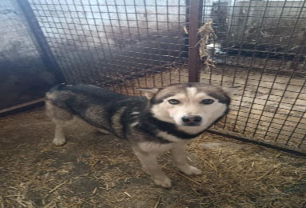 | Szuka | Körösladány Batthyányi utca 7/1 2025.06.01 | 2025-06-16 | örökbefogadás Helvéciára
2 | 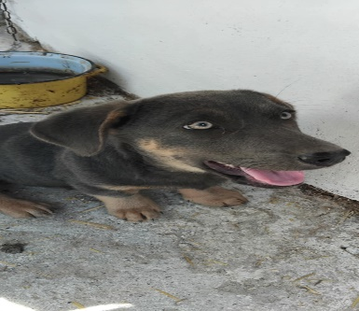 | Kan | Közterület 2025.05.31 | 2025-06-15 | elszállítva Békéscsaba menhelyre
3 | 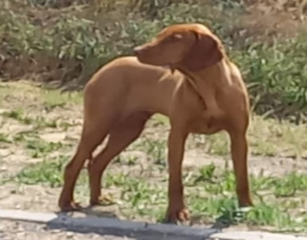 | Kan | Közterület 2025.05.28 | 2025-06-12 | örögbefogadás Bugacra
4 | 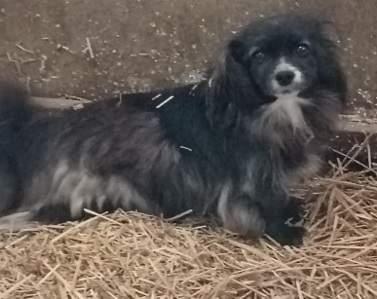 | Szuka | Közterület 2025.06.05 | 2025-06-21 | elszállítva Békéscsaba menhelyre
5 | 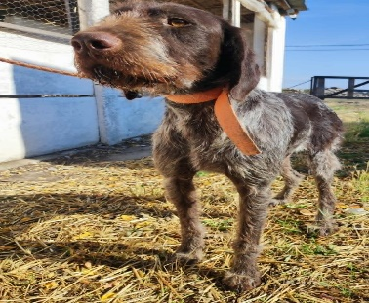 | Kan | Közterület 2025.07.09 | 2025-07-25 | elszállítva Békéscsaba menhelyre
6 | 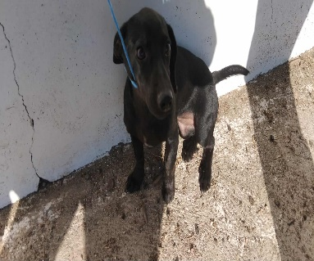 | Szuka | Közterület 2025.09.10 | 2025-09-26 | elszállítva Békéscsaba menhelyre
7 | 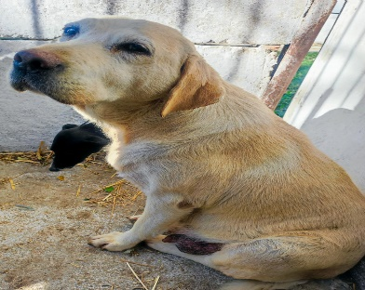 | Szuka | Dévaványai utca 6 2025.09.29 | 2025-10-14 | elszállítva Békéscsaba menhelyre
8 | 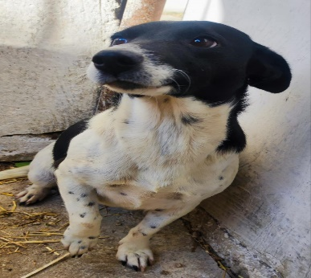 | Szuka | Dévaványai utca 6 2025.09.29 | 2025-10-14 | elszállítva Békéscsaba menhelyre
9 | 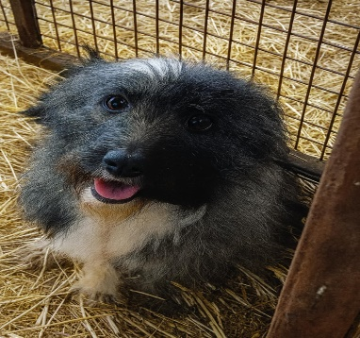 | Kan | Közterület 2025.11.27 | 2025-12-13
10 | 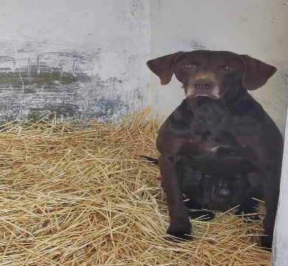 | Kan | Batthyány 106 2025.11.28 | 2025-12-14
11 | 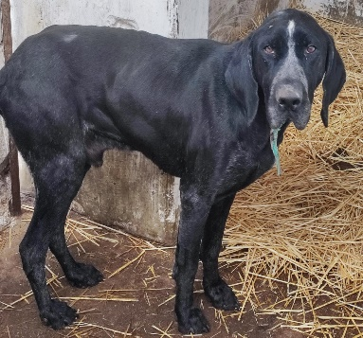 | Kan | Batthyány 106 2025.11.28 | 2025-12-14
12 | 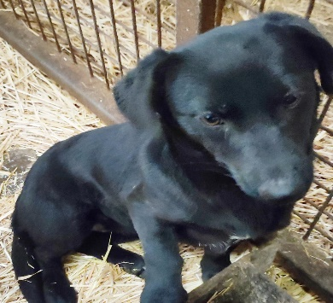 | Kan | Batthyány 106 2025.11.28 | 20225.12.14
13 | 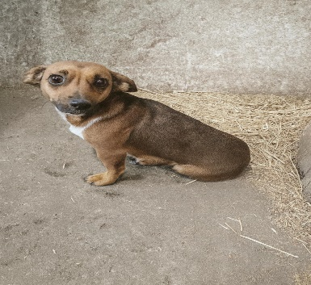 | Szuka | Batthyány 106 2025.11.28 | 2025-12-14
14 | 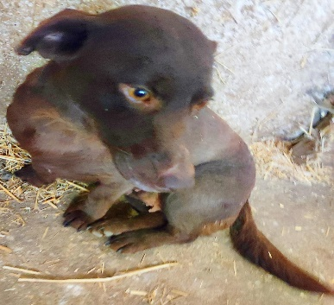 | Szuka | Batthyány 106 2025.11.28 | 2025-12-14
15 | 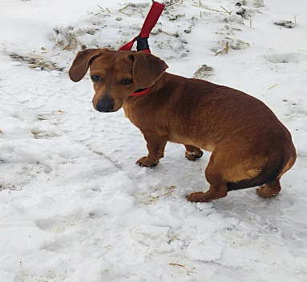 | Kan | Közterület 2025.12.30 | 2026-01-14
16 | 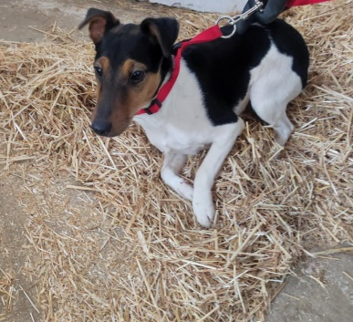 | Szuka | Közterület 2025.12.18 | 2026-01-02

